Version_sign off
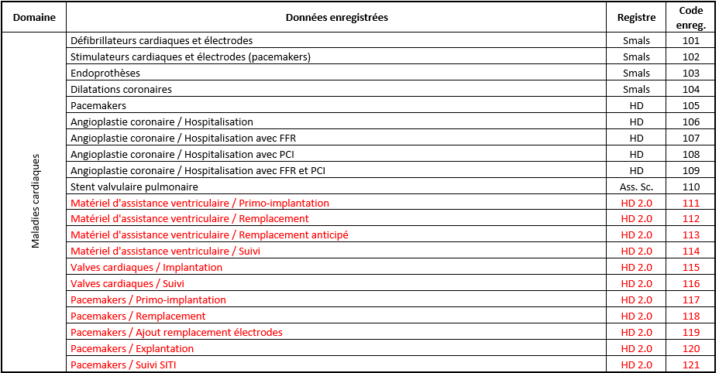
DCD specifications - version history and sign off
HD Project ID | HD0056
Project name | Materiaal voor ventrikelondersteuning
Project alias | MVO

Date | Comments
27-Oct-20 | draft version
27-Nov-20 | draft version
23-Feb-21 | draft version
1-Dec-22 | draft version
15-Dec-22 | draft version
19-Dec-22 | draft version
24-Jan-23 | creation signed version
1-Feb-23 | Correction FR translation of CD_HPIN
10-Feb-23 | Completion of TX_REG_NAM (technical info)
28-Apr-23 | Correction technical name: TX_AUTH_GR --> TX_AUTHOR_GR General label correction: nee --> neen

Sign off for approval of specifications (fields, validation rules, code lists)
Name | Role | Date | Signature
 | Researcher

Sign off for approval of DCD in application
Name | Role | Date of review | Signature
 | Researcher

Additional information
Validation ruleS TX_ERR_1424 + TX_ERR_1425 : date '01/05/2023' is to be confirmed (depending on legislation)

